MATRIZ DE RIESGO
 |  |  | E.S.E. HOSPITAL YARUMAL SAN JUAN DE DIOS NIT 890.981.726-6

 |  |  | FORMATO MARTIZ DE RIESGOS |  |  |  |  |  |  |  |  |  |  |  |  |  |  |  |  | CÓDIGO: FO-02-036
 |  |  |  |  |  |  |  |  |  |  |  |  |  |  |  |  |  |  |  | VERSIÓN: 01
 |  |  |  |  |  |  |  |  |  |  |  |  |  |  |  |  |  |  |  | FECHA: 06-02-2023

MATRIZ DE RIESGO GESTIÓN DOCUMENTAL
 |  |  |  |  | MEDICION ANTES DE CONTROL (R. INHERENTE) |  |  | PROGRAMACION DE ACCIONES |  |  |  | MEDICIÓN DESPUES DE CONTROLES (R. RESIDUAL) |  |  | HERRAMIENTA DE MEDICION (INDICADORES) |  | MEDICION Y SEGUIMIENTO (AVANCE)
CONTEXTO DEL PROCESO | RIESGO | TIPO DE RIESGO | CAUSAS | POSIBLES CONSECUENCIAS | PROBABILIDAD | IMPACTO | CALIFICACION DEL RIESGO | TRATAMIENTO DEL RIESGO | ACTIVIDADES DE CONTROL | RESPONSABLE DE LA ACCIÓN | PERIOCIDAD | PROBABILIDAD | IMPACTO | CALIFICACION DEL RIESGO | FORMULA/VERIFICACIÓN | META | ENERO-MARZO | ABRIL-JUNIO | JULIO-SEPTIEMBRE | OCTUBRE-DICIEMBRE | OBSERVACIONES
COMUNICACIÓN ENTRE LOS PROCESOS | Perdida de los documentos sin opcion de hacer seguimiento para su ubicación | OPERATIVO | No llevar un buen control en la recepcion de los documentos que ingresan a la institución. Incumplimiento en la implementación del proceso y procedimiento así como de la normativida que aplica al servicio. | Perdida de la informacion, incumplimientos en solicitud de informacion, sanciones por incumplimientos, daño de la imagen institucional. | 2 | 3 | MODERADO | REDUCIR | La coordinadora de gestión documental lleva un registro cada vez que se efectua prestamo y/o recibo de documentación en forma fisica con firma de quien recibe, fecha e información del documento y queda resgitro digital por medio del programa de los radicados, esto con el fin de hacer una trazabilidad de los documentos. Diligenciamiento, seguimiento y control de los indicadores del procesos, con analisis trimestral que permita conocer el estado del area y las acciones de mejora. | Coordinador gestíon documental | Cada que se recibe un documento o se presta. Trimestral | 1 | 3 | MODERADO | Número de documentos perdidos/número de documentos recibidos en el mes | 100% | 0% | 0% | 0% | 0%
COMUNICACIÓN ENTRE LOS PROCESOS | Entregar informacion recibida a un área diferente a la que debe dar el correspondiente tramite del documento, incluyendo acept6ar documentacion que no compete a la ESE. | OPERATIVO | No llevar a cabo un clasificacion precisa de la informacion recibida. No verificar al momento de recibir la correspondencia quien es la entidad destinataria y usuario a quien se le envío la información | Incumplimiento y demoras en el tramite de la informacion solicitada o de la información que se requiera sea difundida; sanciones por incumplimientos y procesos disciplinarios, afectación de la imagen ninstitucional, reprocesos del proceso. | 3 | 3 | MODERADO | REDUCIR | Controles de verificacion de la correspondencia al ingreso de la documentacion recibida, por medio del formato de recibido de documentación, dejandolo como evidencia. En caso de algun area recibir información inadecuada o que no le corresponde, se devolvera a gestion documental, quien corregira los errores presentados, notificando a quien lo envió. | Coordinador gestíon documental | Diario | 1 | 3 | MODERADO | Número de destinatarios errados/total de documentos entregados | 100% | 0% | 0% | 0% | 0%
ACTIVOS DE SEGURIDAD DIGITAL DEL PROCESO | Pérdida de información física por incendios, inundación y problemas locativos | GERENCIAL | No invertir en actualización tecnológica, digitalización de archivo físico, estantería y adecuación del espacio. | Perdida de la historia del hospital, falta de documentación para respaldar procesos contables y jurídicos, incapacidad de responder a órganos de control. | 3 | 5 | ALTO | REDUCIR | Inversión Técnológica y localtiva prioritaria. | Gerencia, Coordinador Gestión Documental. | Bianual | 2 | 3 | ALTO | Inversiones tecnológicas o locativas realizadas durante la vigencia | 100% | 0% | 0% | 0% | 0% | No hubo inversion para el servicio en el año
RESPONSABLES DEL PROCESO | Desorden en las actividades y tareas de la Gestión Documental. | IMAGEN O REPUTACIONAL | No se priorice o gestione pertinentemente cada una de las actividades remitidas a la dependencia desde el correo electrónico. | Demora para el pago de proveedores, ruprura del relacionamiento de entodades con el Hospital | 1 | 1 | BAJO | EVITAR | Verificación diaria de correos electronicos para radicación de documentos, en los dos correos electrónicos de Gestión documental. Implementar conciliación diaria de radicación de correos electrónicos para evitar demoras en entrega de documentos. | Coordinador gestíon documental | Diario | 1 | 3 | BAJO | Verificación diaria realizada a la radicación de correos electronicos. | 100% | 100% | 100% | 100% | 100%
COMUNICACIÓN ENTRE LOS PROCESOS | Informacion envíada desde la institución a otras destinatarios o personas externas no llegan a su destino o no llegan a tiempo. | DE CUMPLIMIENTO | Falta de mensajeria; errorres en las direcciones o informacion errada del destinatario. | Afectaciones economicas, disciplinarias, de imagen institucional, sanciones por incumplimiento. | 3 | 3 | MODERADO | REDUCIR | Diligenciar obligatoriamente los formatos con el registro firmado por el mensajero externo de la documentacion envíada. | Coordinador gestíon documental | Diario | 1 | 1 | BAJO | Número de documentos extraviados/ total de correspondencia externa enviada | 100% | 0 | 0 | 0 | 0
COMUNICACIÓN ENTRE LOS PROCESOS | Manipular, pérdida y/o filtrar información | CORRUPCIÓN | Acceso no autorizado o no custodia adecuada de los archivo. | Sanciones por imcumplimiento en la proteccion de datos, perdida de la confiabilidad y confidencialidad de la informacion de la E.S.E y de los grupos de interes, perdidas economicas. | 3 | 4 | EXTREMO | REDUCIR | Retroalimentar en el proceso de induccion y reinduccion sobre las politicas de gestion documental, manejo correcto de la documentacion fisica, politicas de seguridad y privacidad de la informacion y custodia de las contraseñas | Gestion documetal y recursos humanos | Mensual | 1 | 3 | MODERADO | Verificación de los registros de induccion al personal, revision de politica de confidencialidad | 100% |  |  | 100% | 100% | en los primeros trimestres no hubo personal nuevo
TRANSVERSABILIDAD | CONTAGIO POR SARS-CoV 2 (COVID-19) | OPERATIVO | Propagación a nivel mundial de infección por coronavirus de alto nivel de contagiosidad que causa la enfermedad de COVID-19. Incumplimiento en el uso de heramientas de trabajo y/o elementos de protección personal y de los protocolos definidos por la institución en época de pandemia por COVID 19. Inadecuada preparación institucional para la atención de los pacientes con COVID-19. Inadecuado manejo, segregación y disposición final de los residuos hospitalarios de salas y pacientes COVID 19. Inadecuado transporte y disposción final de los fallecidos por COVID 19. Fallas en la identificación de funcionarios y usuarios con sintomas relacionados al COVID 19. Contacto con equipos o insumos contaminados con COVID 19. | Epidemia. Cierre de servicios. Pérdidas financieras. Deterioro de la imagen y credibilidad institucional. Desabastecimientos. Riesgo laboral por contagio. Escasez de personal para dar respuesta a la demanda por COVID. Estrés laboral por sobrecarga, el poco conocimiento de los riesgos y manejo de la enfermedad o por el riesgo de contagio. Grandes inversiones en dotaciones. Riesgo de demandas ante el poco conocimiento en el manejo de la pandemia. Alto indice de muertes por falta de capacidad de respuesta. Falta de ingresos financieros por limitación de ventas de otros servicios. Deterioro de equipos por alta demanda en el uso. Insatisfacción del cliente interno y externo y grupos de interés. | 3 | 2 | BAJO | REDUCIR | Actualizart y socializar lineamientos, guías y protocolos relacionados con el manejo y respuesta del personal ante el eventiual incremento de casos de COVID 19 ; el uso adecuado de elementos de protección personal y autocuidado; manejo, segregación y disposición final adecuada de los residuos hospitalarios de salas y pacientes COVID; y embalaje y gestión del paciente fallecido COVID-positivo. | Subgerencia administrativa y financiera, líder de SG-SST, Coordinador Gestión Documental | SEMESTRAL | 2 | 2 | BAJO | Socializaciones y seguimiento a lineamientos, guías y protocolos con cambios eventuales en las dinámicas de COVID 19 /Total de lineamientos, guías y protocolos COVID *100 | 100% | x |  | x | x
RESPONSABLES DEL PROCESO | Perdida de activos fijos, de elementos e instrumental por falta de control de inventarios | OPERATIVO | Al no realizar seguimiento de los consumos entradas y salidas se puede generar desviaciones en el inventario de existencias | No tener control de inventario, detrimiento patrimonial | 5 | 4 | ALTO | EVITAR | Realizar inventarios periodicos, generar responsabilidades en el area, llevar registro en los modulos de entradas y salidas | Coordinador gestíon documental | SEMESTRAL | 2 |  | BAJO | Cronograma de inventarios y verificacion de registro de entradas y salidas | 100% | x |  | x
TRANSVERSABILIDAD | Incidencia de enfermedades profesionales y ocurrencia de accidentes laborales. | OPERATIVO | Ambiente inseguro para el desarrollo de las actividades diarias, no adherencia a requerimientos del SGSST. | Ausentismo, incapacidad, no cumplimiento de la oportunidad. | 1 | 4 | BAJO | REDUCIR | Realizar capacitaciones e inspecciones de SGSST. | Coordinador gestíon documental y lider de SGSST. | SEMESTRAL | 1 | 2 | BAJO | Acta de capacitacion y resultado de la inspeccion | 100% | x |  | x
TRANSVERSABILIDAD | Trafico de influencias y dadivas para conseguir beneficios en el area de servicio. | CORRUPCIÓN | Generar atencion sin el repectivo conducto regular o cronograma donde se garantice la oportunidad o la priorización de necesidades. | Retraso en la prestacion de los servicios, molestia entre los usuarios, desorganizacion de los procesos, inequidad en el acceso a los servicios | 4 | 3 | MODERADO | REDUCIR | Socializacion del plan anticorrupcion, Seguimiento a las agendas y la prestacion del servicio | Coordinador Gestión Documental y Control Interno | ANUAL | 1 | 2 | BAJO | Acta de capacitacion | 100% | x
ACTIVOS DE SEGURIDAD DIGITAL DEL PROCESO | Informacion alterada sin autorizacion. | SEGURIDAD DIGITAL | Violacion de claves maestras, cambio de informacion si autorizacion previa, trafico de influencias, eliminacion de evidencias digitales que permiten el seguimiento y control | Informacion no confiable, impunidad, falta de trasavilidad, detrimiento patrimonial. | 3 | 4 | BAJO | EVITAR | Socializacion de politica de seguridad digital, revision permisos y autorizaciones de claves maestras. | Sistemas y Coordinador de Gestión Documental | ANUAL | 2 | 4 | BAJO | Acta de capacitacion | 100% |  |  | x
PROCEDIMIENTOS ASOCIADOS | Procedimientos administrativos inadecuados y sin el debido proceso en la documentacion establecida | OPERATIVO | Falta de comunicación entre dependencias, falta de registro y seguimiento de equipos, rotacion de personal, falta de induccion al personal, falta de adherencia a los protocolos | Retraso en la prestacion del servicio, poner en riesgo la seguridad del paciente, detrimiento patrimonial, reprocesos operacionales que retrasan la oportunidad del servicio | 4 | 3 | MODERADO | EVITAR | Capacitacion constante sobre protocolos y procesos administrativos para brindar los servicios y procesos del área. | Coordinador de Gestión Documental. | PERMANENTE | 2 | 2 | BAJO | Actas de capacitacion | 100% |  | x | x | x
RESPONSABLES DEL PROCESO | Procedimientos disiplinarios no ejecutados sin el debido proceso o informados a las subgerencias | DE CUMPLIMIENTO | Falta de debido proceso y de comunicación a la gestion institucional sobrre las faltas e infractores desde el talento humano de las diferentes agremiaciones, trafico de influencias, falta de segumiento a los procesos | Afecta calidad de los procesos y calidad en la atenion a los usuarios, se fortalece la zona de confort de los equipos de trabajo, se configuran redes y entramados clientelistas. | 3 | 3 | MODERADO | COMPARTIR | Hacer seguimiento a los procesos que se realicen con empleados de las diferentes agremiaciones desde talento Humano. | Coordinador de Gestión Documental y Talento Humano | MENSUAL | 1 | 2 | BAJO | Informe de procesos disiplinarios para talento humano | 0% | x | x | x | x

APOYO METODOLOGÍA
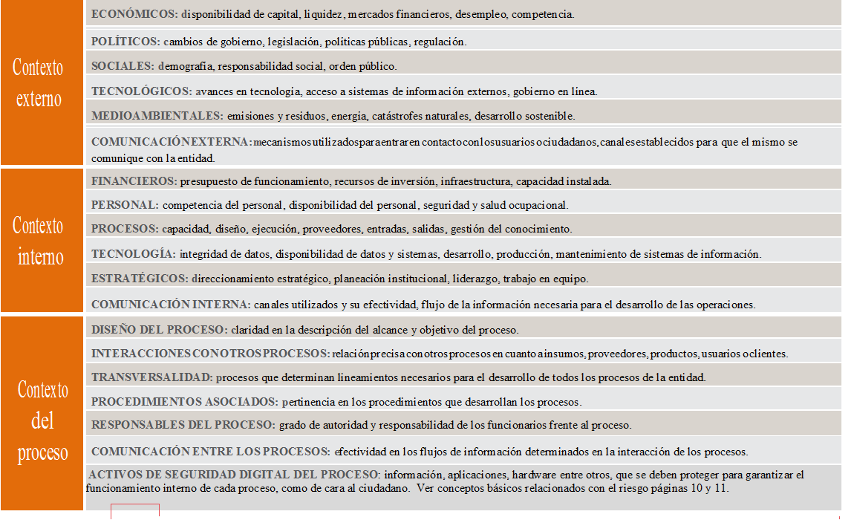
 | DISEÑO DEL PROCESO |  | 1
 | INTERACCIONES CON OTROS PROCESOS |  | 2
 | TRANSVERSABILIDAD |  | 3
 | PROCEDIMIENTOS ASOCIADOS |  | 4
 | RESPONSABLES DEL PROCESO |  | 5
 | COMUNICACIÓN ENTRE LOS PROCESOS
 | ACTIVOS DE SEGURIDAD DIGITAL DEL PROCESO

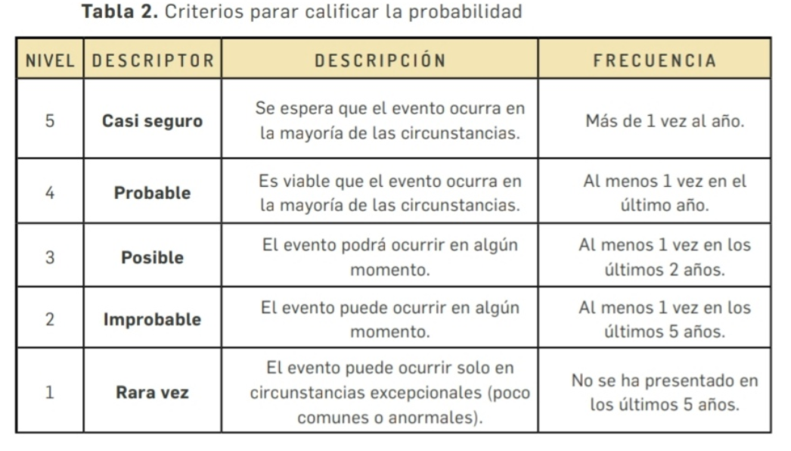
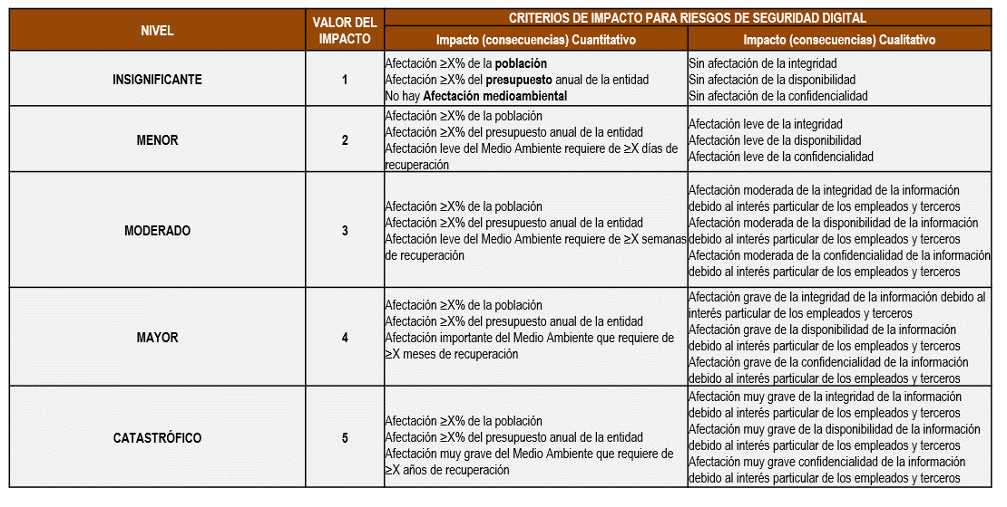
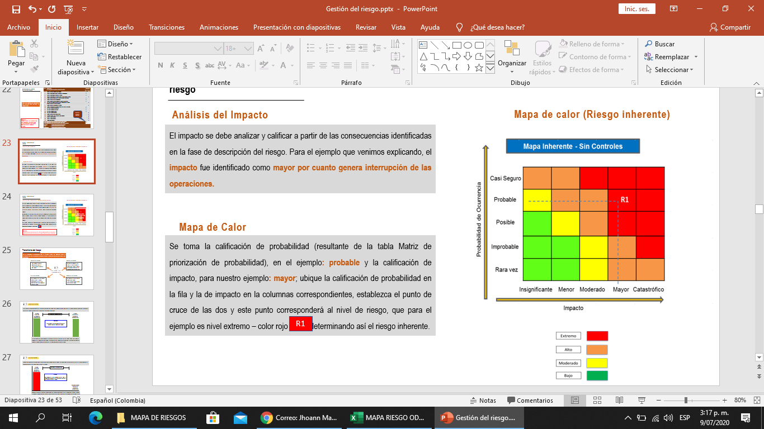

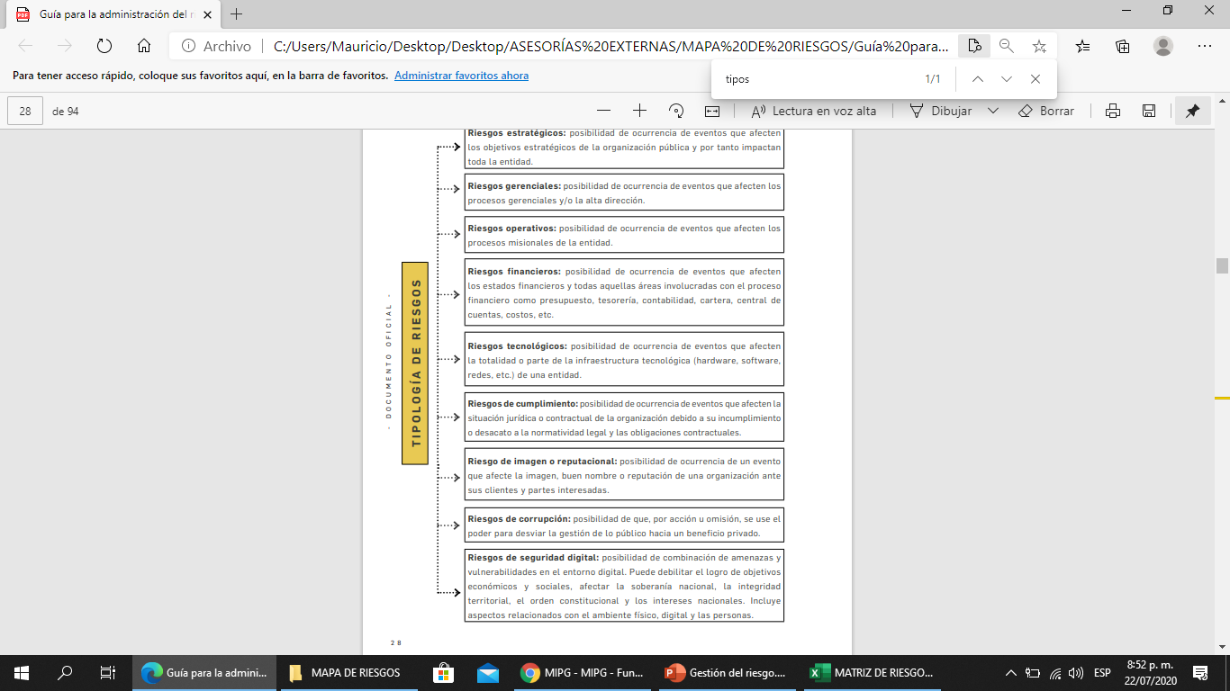
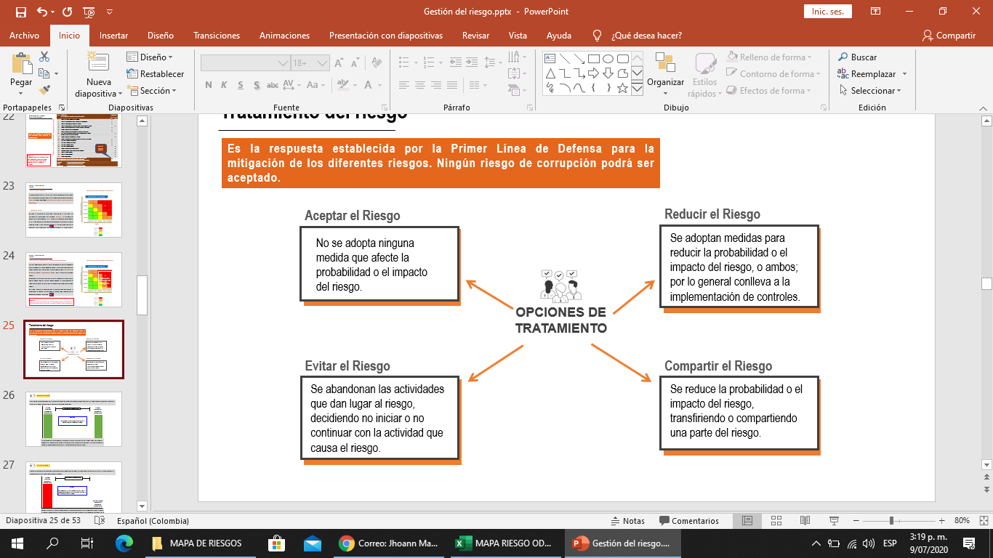
 |  |  |  | EXTREMO
 |  | ESTRATÉGICO |  | ALTO
 |  | GERENCIAL |  | MODERADO
 |  | OPERATIVO |  | BAJO
 |  | FINANCIERO
 |  | TECNOLÓGICO
 |  | DE CUMPLIMIENTO
 |  | IMAGEN O REPUTACIONAL
 |  | CORRUPCIÓN
 |  | SEGURIDAD DIGITAL

ACEPTAR
REDUCIR
COMPARTIR
EVITAR

